DIPS登録情報提示のお願い・案内
手順
1.DIPS2.0 (https://www.ossportal.dips.mlit.go.jp/portal/top/) にログインする

2.「無人航空機の登録申請へ」＞「機体情報・使用者情報の確認/変更」に進む

3.お預けになる機体の「詳細」を開く

4.開いたページ全体のPDFをメールで repair@helicam.jp に送付するか、
開いたページ全体を印刷したものを定期点検機体に同封してお送りください
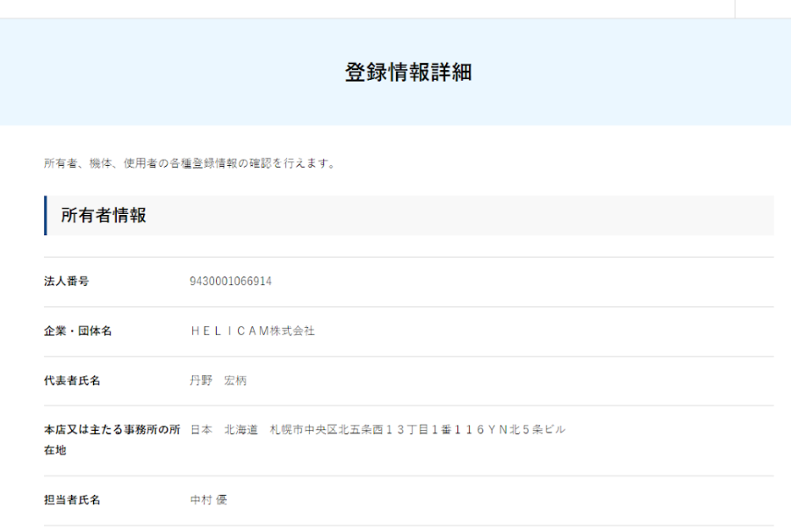

必要となるのは、「機体情報」の項目になりますので、
「所有者情報」「使用者情報」を非公開にしたい場合は、塗りつぶして隠していただいて構いません。

お手数おかけ致しますが、ご協力のほどどうぞお願い致します。

